Sheet1
水色のセルに入力してください。
 | 職員の構成（余裕活用型用）
 | １ 基準職員 |  |  |  |  |  |  |  |  |  |  |  | 施設名：

 | （１） 保育士の配置基準及び配置状況

 | 実配置 |  | 0 |  | 人 ≧ |  | 認可基準 |  | 0 |  | 人
 |  | （①＋②）

緑色のセルは自動計算されます。
 | ●児童定員 |  |  | 0歳児 |  | 1歳児 |  | 2歳児 |  | 3歳児 |  | 4歳児 |  | 5歳児
 | 認定こども園の場合は１号認定 こどもの定員も含めて記載する。

 | ●年齢別配置基準 |  |  | 0人 |  | 0人 |  |  |  | 0人 |  | 0人

 | （２） 職員名簿
 | 【保育士数集計】 |  |  | 常勤職員 |  | 0 | 人…① |  | （常勤の所定労働時間数 |  |  |  | 0 | 時間/月 | ）
 |  |  |  | 非常勤職員 |  | 0 | 人…② |  | （非常勤職員の総労働時間 |  |  |  | 0 | 時間/月 | ）
 |  |  |  | ※常勤換算後

 |  |  |  |  |  |  |  |  |  |  |  |  |  | 2026-04-16 |  |  | 現在
 | 職 名 | 常勤 | 専任 |  | 所定労働時間 （月単位） |  |  | 氏 名 |  |  |  | 生年月日 （和暦） |  | 年齢 | 保育士 資格 | 経験年数 |  | 直近の 職員配置 報告書
 |  | 非常勤 | 兼任
 |  | の別 | の別
 | 施設長 | 常勤 | 専任
1
2
3
4
5
6
7
8
9
10
11
12
13
14
15
16
17
18
19
20
 | 調理員

 | 嘱託医

 | （注１）基準職員とは、施設認可上、配置しなければならない職員で、非常勤職員を含む。
 | （注２）常勤の保育士とは、期間の定めのない労働契約を結んでいる者（１年以上の労働契約を結んでいる者を含む）で、月120時間以上勤務等 している保育士をい う。

 | （注３）所定労働時間を週当たりで設定している場合の月当たりの労働時間の算出方法
 |  | 週当たりの労働時間÷7日×30日＝月当たりの労働時間
 | （注４）短時間勤務保育士は、常勤保育士見合いの数に換算すること。

 | 換算方法 |  | ：短時間勤務保育士の所定労働時間数の合計を常勤保育士の所定労働時間数で除 し、端数を切り捨てる。ただし、ちょうど割り切れる場合は、そのうちの１人分については常勤保育士の総時間数を上回 るといえないため、１人とカウントしない。

 | （注５）経験年数欄は、左欄に教育・保育施設、地域型保育事業、認証保育所、その他区市町村単独事業（ただし居宅訪問型保育事業、家庭 的保育事業及びこれらに類するものを除く。）において常勤有資格者として保育に従事した年数を記載し、そのうち認可保育所における 経験年数を右欄に記載すること。

 | ２ 基準外職員

水色のセルは自動計算されます。
 | （１） 休けい保育士、保育標準時間対応など
 | ア 保育士の配置基準及び配置状況

 | 実配置 | 0 |  | 人 ≧ |  | 施設型給付費（委託費）に係る加配（基準） |  |  |  |  |  |  | 2 |  | 人
 |  | （③＋④）

 | イ 職員名簿
 | 【保育士数集計】 |  |  | 常勤職員 |  | 0 | 人…③ |  | （常勤の所定労働時間数 |  |  |  | 0 | 時間/月 | ）
 |  |  |  | 非常勤職員 |  | 0 | 人…④ |  | （非常勤職員の総労働時間 |  |  |  | 0 | 時間/月 | ）
 |  |  |  | ※常勤換算後
 |  |  |  |  |  |  |  |  |  |  |  |  |  | 2026-04-16 |  |  | 現在
 | 職 名 | 常勤 | 専任 |  | 所定労働時間 （月単位） |  |  | 氏 名 |  |  |  | 生年月日 （和暦） |  | 年齢 | 保育士資格有 | 経験年数 |  | 配置 報告
 |  | 非常勤 | 兼任
 |  | の別 | の別
1
2
3
4
5
6
7
8
9
10
11
12
13
14
15
16
17
18
19
20
 | 調理員

 | （２） 非常勤保育士の加配 |  |  |  |  |  |  |  |  |  |  |  | 非常勤
水色のセルは自動計算されます。
 | 実配置 | 0 |  | 人 ≧ |  | 施設型給付費（委託費）に係る加配（基準） |  |  |  |  |  |  | 1 |  | 人

 | 職 名 | 常勤 | 専任 |  | 所定労働時間 （月単位） |  |  | 氏 名 |  |  |  | 生年月日 （和暦） |  | 年齢 | 保育士資格有 | 経験年数 |  | 配置 報告
 |  | 非常勤 | 兼任
 |  | の別 | の別
1

 | （注１）基準外職員とは、認可基準上配置が必要となる職員以外の職員で、常勤職員を含む。
 | （注２）子ども子育て支援法（平成二十四年法律第六十五号）に基づく区市町村の確認を受けて特定教育・保育施設となる場合、少なくとも施設型 給付費（委託費）に係る必要職員については必ず記載すること。

（参考）【余裕活用型】職員の構成に関する補足
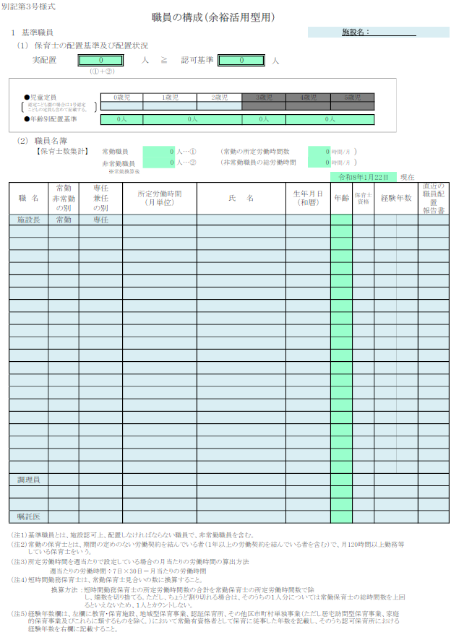
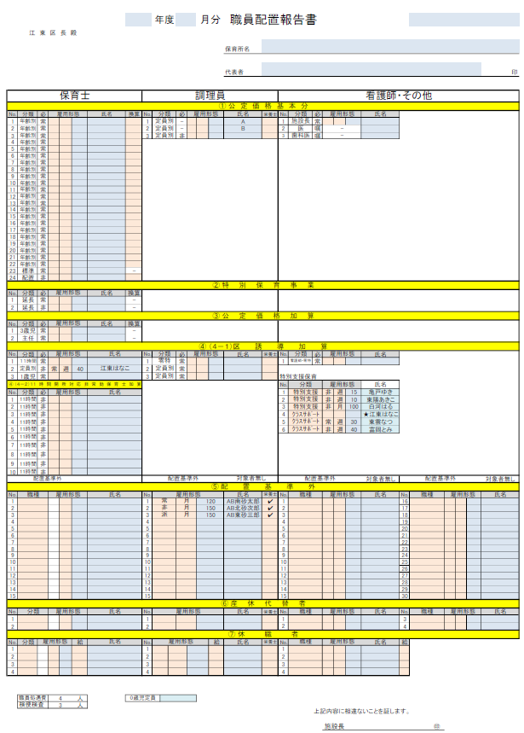
区に直近で提出している職員配置報告書（例 令和８年１月分）と
誰通の事業開始時点（例 令和８年４月）の保育園の職員体制を比較したときに、
職員配置報告書の公定価格基本分において変更
（例えば、他園の職員との入れ替わりや増減）がない場合、
「職員の構成」と「職員配置報告書」の提出を省略することができます。
ただし、区に直近で提出している職員配置報告書と
誰通の事業開始時点の保育園の職員体制を比較したときに、
職員が１人でも変更（例えば、他園の職員との入れ替わりや増減）となる場合は、
誰通を実施するクラスの児童定員とそのクラス担任等の職員を記入した
「職員の構成」を提出する必要があります。
例えば、２歳児クラスだけで誰通を実施する場合、
０歳児及び１歳児クラスの児童定員は「０」とし、
２歳児クラスの児童定員を記入してください。
そして、年齢別職員配置基準の数を上回るように
クラス担任等の職員名を職員名簿の欄に記入してください。
その際、職員名簿の欄に直近の職員配置報告書に名前がない方は、
職員の構成の表の一番右の欄（欄名「直近の職員配置報告書」）で
「未」を選択してください。そうでない場合は、空欄としてください。
また、施設長、調理員、看護師、嘱託医、嘱託歯科医についても上記と同様としてください。

